EC Fan Table
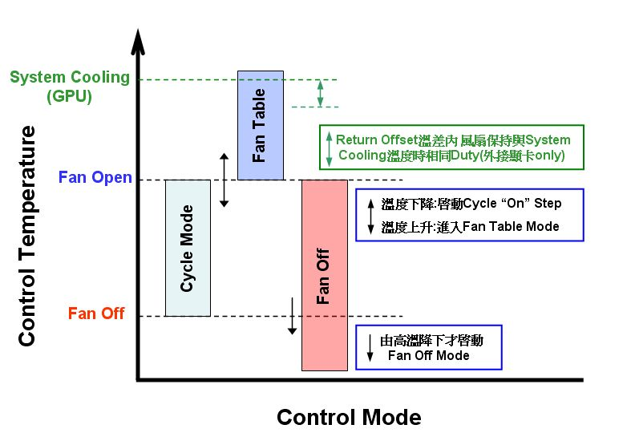
Project Name:N87XHP6
Last EC Version:

CPU(Tj100) |  |  | GPU
Fan Open 47 ℃ |  |  | Fan Open 48 ℃
Fan Off 42 ℃ |  |  | Fan Off 41 ℃
Shutdown 100℃( for 30Sec is default Setting) |  |  | System Cooling Point= ℃; Return offset= ℃(建議<15℃)
Local Shutdown 85℃ (N870HPx for 95℃) |  |  | (System Cooling僅開放外掛顯卡，RD有需求使用，非強制規定使用)
TCC Offset= 3( Default is 2; RD Setting from 2-10) |  |  | Shutdown 102℃( for 30Sec is Nvida default Setting)

限制輕載時風扇轉速條件: |  |  |  | Auto Mode CPU Fan Table
Total Power: 63w | (進入輕載低轉條件<total power，需在電池充飽時測量LoadStorm & GetECData) |  | Temperature(℃) | Output Voltage (V) | Fan Duty (%)
Fan Duty: 35% | (進入輕載低轉轉速<=fan duty，此值需25dB以下，若機種最低轉速時dB已大於此值則設該機種最低速) |  | Cycle On
CPU Temp: 68℃ | (進入輕載低轉條件<cpu temp) |  | 48 | 2.2 | 44
Debounce time: 30s | (進入低載延遲時間)，(if total power & cpu temp & debounce time 成立則進入低轉機制, default 30sec) |  | 49 | 2.2 | 44
 |  |  | 50 | 2.2 | 44
 | Auto Mode CPU Fan Table |  | 51 | 2.2 | 44
Temperature(℃) | Output Voltage (V) | Fan Duty (%) | 52 | 2.4 | 48
Cycle On |  |  | 53 | 2.4 | 48
46 | 0 | 0 | 54 | 2.6 | 52
47 | 2.2 | 44 | 55 | 2.8 | 56
48 | 2.4 | 48 | 56 | 2.8 | 56
49 | 2.6 | 52 | 57 | 2.8 | 56
50 | 2.8 | 56 | 58 | 3 | 60
51 | 3 | 60 | 59 | 3.2 | 64
52 | 3.2 | 64 | 60 | 3.4 | 68
53 | 3.4 | 68 | 61 | 3.5 | 70
54 | 3.6 | 72 | 62 | 3.5 | 70
55 | 3.6 | 72 | 63 | 3.5 | 70
56 | 3.6 | 72 | 64 | 3.5 | 70
57 | 3.6 | 72 | 65 | 3.5 | 70
58 | 3.6 | 72 | 66 | 3.5 | 70
59 | 3.6 | 72 | 67 | 3.5 | 70
60 | 3.6 | 72 | 68 | 3.5 | 70
61 | 3.6 | 72 | 69 | 3.5 | 70
62 | 3.6 | 72 | 70 | 3.7 | 74
63 | 3.6 | 72 | 71 | 3.7 | 74
64 | 3.6 | 72 | 72 | 3.7 | 74
65 | 3.6 | 72 | 73 | 3.7 | 74
66 | 3.6 | 72 | 74 | 3.7 | 74
67 | 3.6 | 72 | 75 | 3.7 | 74
68 | 3.6 | 72 | 76 | 3.7 | 74
69 | 3.6 | 72 | 77 | 3.9 | 78
70 | 3.6 | 72 | 78 | 3.9 | 78
71 | 3.6 | 72 | 79 | 3.9 | 78
72 | 3.6 | 72 | 80 | 3.9 | 78
73 | 3.6 | 72 | 81 | 3.9 | 78
74 | 3.6 | 72 | 82 | 3.9 | 78
75 | 3.6 | 72 | 83 | 3.9 | 78
76 | 3.6 | 72 | 84 | 3.9 | 78
77 | 3.6 | 72 | 85 | 3.9 | 78
78 | 3.6 | 72 | 86 | 3.9 | 78
79 | 3.6 | 72 | 87 | 3.9 | 78
80 | 3.6 | 72 | 88 | 3.9 | 78
81 | 3.6 | 72 | 89 | 3.9 | 78
82 | 3.6 | 72 | 90 | 4.1 | 82
83 | 3.6 | 72 | 91 | 4.1 | 82
84 | 3.6 | 72 | 92 | 4.1 | 82
85 | 3.6 | 72 | 93 | 4.1 | 82
86 | 3.6 | 72 | 94 | 4.3 | 86
87 | 3.6 | 72 | 95 | 4.5 | 90
88 | 3.6 | 72 | 96 | 4.7 | 94
89 | 3.8 | 76 | 97 | 4.9 | 98
90 | 4 | 80 | 98 | 5 | 100
91 | 4.2 | 84 | 99 | 5 | 100
92 | 4.2 | 84 | 100 | 5 | 100
93 | 4.2 | 84 |  |  | Fan Noise Level ( Max. measure at 25cm distance)
94 | 4.2 | 84 |  |  | Fan Voltage/ Duty | Noise Level (dB)
95 | 4.2 | 84 |  |  | 2.5V( 50%)-Win Idle
96 | 4.2 | 84 |  |  | 3.8V(76%)-3Dmark
97 | 4.4 | 88 |  |  | 5V(100%)
98 | 4.6 | 92 |  |  | 註:WinIdle及3Dmark風扇設定%，請以實機測試做更改填寫
99 | 4.8 | 96
100 | 5 | 100

Fan Table設定說明:
A.Fan Open/Fan Off溫度定義及EC執行各Mode程序請參考下方圖示。
B.取消開機前十分鐘強制風扇停轉設定 ，開機後在溫度尚未到達Fan Open點前風扇皆不啟動 。
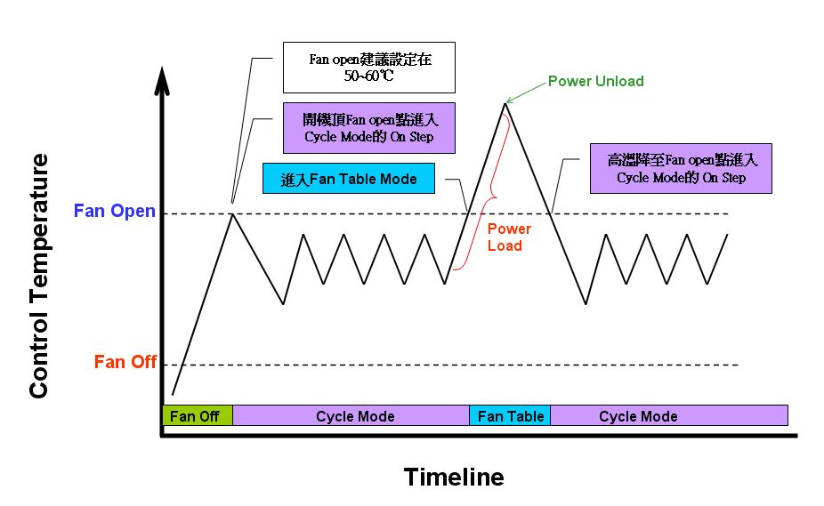
C-1.溫度上升大於Fan Open點時進入Fan Table mode，當溫度下降低於或等於Fan Open點時會進入Cycle mode。
C-2.(承上)進入Cycle Mode時，先執行Fan On(最大15分鐘)動作；再執行Fan Off(最小5分鐘)的 Cycle Time。
D.For battery Life ，Fan Open溫度請勿設定太低(建議為50-60℃)；如Thermal允許，最佳的是Fan On= 0 Sec ( 風扇恆停)。
E.內掛VGA(On Board)在WinIdle時為斷電狀態所以需作停轉機制，僅Desktop CPU及外掛VGA卡因硬體限制可不作WinIdle停轉機制。
F.溫度由高溫降至Fan Open溫度點，先進入Cycle Mode的Fan on (最大15分鐘)做On/Off循環。
G.Fan Off Mode啟動條件為溫度由高降至Fan Off點，冷開機過程不觸發此Mode。
H. 外掛GPU有獨立風扇請設定和CPU風扇Noise Offset >3dB；On Board GPU時則可做為輔助控制3Dmark執行, 保持3Dmark測試過成程能保持在0.5V電壓差內。
I.Local Sensor 僅使用在Local shut down Temperature做安全保護，因本身誤差過大，不可作為溫控使用。
J. Cooling System僅開放於外接顯卡於Ambient 35℃時使用，Fan Duty在 Return offset溫度內保持定值，防止因風扇掉速造成系統溫升。此機制僅對GPU溫度做觸發, Return Offset也以GPU作判定。
K.未導入的CPU， Fan Table以反白表示。

